Tabela 1
Tabela 1: Podaci o osiguranju za period od 1. januara do 28. februara 2021. godine
Table 1: Insurance data for the period 1 January - 28 February 2021

Šifra Code | Vrste osiguranja/ Class of Insurance | Osiguranja/ Policies |  | Štete/ Claims
 |  | Broj osiguranja/ Number of Insurance | Bruto fakturisana premija/ Gross written premium GWP (€) | Broj šteta/ Number of Claims | Riješene štete/ Settled Claims
 |  |  |  |  | Broj/ Number | Iznos/ Amount (€)
01 | Osiguranje od nezgode/ Accident insurance | 5,069 | 1,930,208 | 2,380 | 1,738 | 1,271,576
02 | Zdravstveno osiguranje/ Health insurance | 4,559 | 450,126 | 3,294 | 2,092 | 185,889
03 | Osiguranje motornih vozila/ Motor vehicle Insurance | 2,244 | 853,130 | 734 | 427 | 522,152
04 | Osiguranje šinskih vozila/ Railway rolling stock insurance | 1 | 54,251 | 0 | 0 | 0
05 | Osiguranje vazduhoplova/ Aircraft insurance | 2 | 241,703 | 1 | 0 | 0
06 | Osiguranje plovnih objekata/ Vessel insurance | 6 | 196,909 | 1 | 0 | 0
07 | Osiguranje robe u prevozu/ Goods in transit insurance | 63 | 171,081 | 21 | 20 | 2,461
08 | Osiguranje imovine od požara i drugih opasnosti/ Insurance against fire and other threats to property | 2,018 | 760,975 | 188 | 96 | 111,130
09 | Ostala osiguranja imovine/ Other damage to property | 2,660 | 2,070,481 | 680 | 311 | 262,409
10 | Osiguranje od odgovornosti za upotrebu motornih vozila/ Motor vehicles liability insurance | 38,708 | 5,040,184 | 3,442 | 1,971 | 1,898,454
11 | Osiguranje od odgovornosti za upotrebu vazduhoplova/ Aircraft liability insurance | 4 | 114,524 | 0 | 0 | 0
12 | Osiguranje od odgovornosti za upotrebu plovihih objekata/ Vessel liability insurance | 114 | 8,459 | 4 | 1 | 619
13 | Osiguranje od opšte odgovornosti za štetu/ General liability insurance | 576 | 816,530 | 1,793 | 1,600 | 561,992
14 | Osiguranje kredita/ Credit insurance | 92 | 55,624 | 27 | 21 | 40,797
15 | Osiguranje jemstva/ Suretyship insurance | 8 | 2,610 | 9 | 8 | 1,595
16 | Osiguranje finansijskih gubitaka/ Financial loss insurance | 42 | 46,439 | 37 | 35 | 3,942
17 | Osiguranje troškova pravne zaštite/ Legal expense insurance | 235 | 1,002 | 0 | 0 | 0
18 | Putno osiguranje/ Travel insurance | 6,180 | 91,047 | 687 | 374 | 33,021
19 | Druge vrste neživotnih osiguranja/ Other classes of non-life insurance | 4,003 | 17,887 | 1 | 1 | 80
20 | Osiguranje života/ Life insurance | 50,452 | 2,095,090 | 480 | 316 | 1,037,994
21 | Rentno osiguranje/ Annuity insurance | 36 | 4,951 | 13 | 8 | 3,496
22 | Dopunsko osiguranje lica uz osiguranje života/ Supplementary insurance in addition to life insurance | 27,447 | 203,056 | 256 | 87 | 92,085
23 | Druge vrste životnih osiguranje/ Other classes of life insurance | 1 | 500 | 0 | 0 | 0
 | UKUPNO (neživotna osiguranja, vrste 01 - 19) TOTAL (non-life insurance, lines 01 -19) | 66,584 | 12,923,169 | 13,299 | 8,695 | 4,896,117
 | UKUPNO (životna osiguranja, vrste 20 - 23) TOTAL (life insurance 20 - 23) | 77,936 | 2,303,597 | 749 | 411 | 1,133,575
 | UKUPNO / TOTAL | 144,520 | 15,226,766 | 14,048 | 9,106 | 6,029,692
Izvor/Source: ANO/ISA

Grafik 1: Učešće vrsta osiguranja u ukupnoj BFP
Chart 1: Share of classes of insurance in total GWP

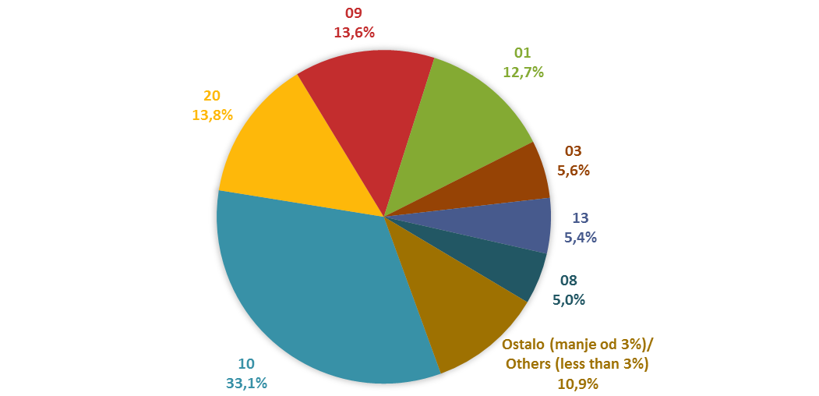

Izvor/Source: ANO/ISA

Sadržaj/Contents

